入力
 | 入力↓
最初にこのシートの 黄色のセルを入力して下さい。
01役員変更届
02就任承諾書
03誓約書
04辞任届
までは自動で転記されます。
05 と06の宣誓書は
コピー＆ペーストして適宜ご利用下さい。
必要な添付書類は01役員変更届の左下部にも記載があります。
履歴書、履歴事項通知書などはPDFに変えて一緒にお送り下さい。
※末シートに文科省申請の手引きよりもご参考ください。
設置区分
申請日 |  |  | 入力例：2025/3/31
所在地
学校法人名 | 学校法人
理事長名 | 理事長
電話
電子メール
就任承諾書・誓約書・辞任届・宣誓書の提出においては必ず本人の意志の確認と了解の上、提出下さい。
記入例（役員変更届）
【事 例】・神戸次郎氏が退任し兵庫太郎氏が就任
・姫路三郎氏は重任
・尼崎四郎氏が２号理事から３号理事に、西宮五郎氏が３号理事から２号理事に変更
事務連絡者
氏名
電話

役員変更届
（新） |  |  |  |  | （旧） |  |  |  |  | （新） |  |  |  |  | （旧）
役職 | 氏名 | 住所 | 就任日 | 任期満了日 | 役職 | 氏名 | 住所 | 退任日 |  | 役職 | 氏名 | 住所 | 就任日 | 任期満了日 | 役職 | 氏名 | 住所 | 退任日
 |  |  |  |  |  |  |  |  | 1 | 1号理事 | 兵庫太郎 |  | 2022-04-01 | 2025-03-31 | 1号理事 | 神戸次郎 |  | 2022-03-31
 |  |  |  |  |  |  |  |  | 2 | 2号理事 | 姫路三郎 |  | 2022-04-01 | 2025-03-31 | 2号理事 | 姫路三郎 |  | 2022-03-31
 |  |  |  |  |  |  |  |  | 3 | 2号理事 | 西宮五郎 |  | 2022-04-01 | 2025-03-31 | 2号理事 | 尼崎四郎 |  | 2022-03-31
 |  |  |  |  |  |  |  |  | 4 | 3号理事 | 尼崎四郎 |  | 2022-04-01 | 2025-03-31 | 3号理事 | 西宮五郎 |  | 2022-03-31
 |  |  |  |  |  |  |  |  | 5 | 3号理事 | 明石花子 |  | 2022-04-01 | 2025-03-31 | 3号理事 | 明石桃子 |  | 2022-03-31
 |  |  |  |  |  |  |  |  | 6
 |  |  |  |  |  |  |  |  | 7
 |  |  |  |  |  |  |  |  | 8
 |  |  |  |  |  |  |  |  | 9
 |  |  |  |  |  |  |  |  | 10
 |  |  |  |  |  |  |  |  | 11
 |  |  |  |  |  |  |  |  | 12
 |  |  |  |  |  |  |  |  | 13
 |  |  |  |  |  |  |  |  | 14
 |  |  |  |  |  |  |  |  | 15

添付書類
１新役員
(1)履歴書（重任の場合にも必要）
(2)就任承諾書（重任の場合は必要なし）
(3)私立学校法第38条第8項各号に該当しな旨の誓約書（重任の場合にも必要）
２旧役員の辞任届（任期満了による場合は必要なし）（役員の死亡等に伴う場合は、その旨が分かるもの）
３理事会議事録（評議員会選出役員の場合は評議員会議事録）
４役員のうち3親等以内の親族または配偶者が1人を超えて含まれないことを証する理事長の宣誓書
５監事が理事及び評議員並びに当該法人の職員（幼稚園等の教職員を含む）と兼ねていないことを証す る理事長の宣誓書（重任の場合にも必要）
６法人の履歴事項全部証明書（登記内容を変更する場合のみ）

注意事項
「任期満了による重任」又は「選任区分の変更」の場合も届出は必要です。
上記添付書類を添えて届け出てください。
提出する前に、チェックリスト（役員変更届）で不備がないかご確認ください。

0 役員変更届
 |  |  | 学校 | 私 | 新 | 幼型 | 幼保

（参考）
私立学校法
第三十八条 理事となる者は、次の各号に掲げる者とする。
一 当該学校法人の設置する私立学校の校長（学長及び園長を含む。以下同じ。）→１号理事
二 当該学校法人の評議員のうちから、寄附行為の定めるところにより選任された者（寄附行為をもつて定められた者を含む。次号及び第四十四条第一項において同じ。）→２号理事
三 前二号に規定する者のほか、寄附行為の定めるところにより選任された者→３号理事
 |  |  |  |  |  | 令和○年○月○日
兵庫県知事様

 |  |  |  | 所在地 | ○○市○○町○○
 |  |  |  | 学校法人名 | 学校法人 学校法人○○○○
 |  |  |  | 理事長名 | 理事長 ○○○○
 |  |  |  | 電話 | 078-341-7711
 |  |  |  | 電子メール | ○○@○○.com

役 員 変 更 届

このことについて、私立学校法施行令第２条第２項の規定に基づきお届けします。

記

（新） |  |  |  |  | （旧） |  |  | （新） |  |  |  |  | （旧）
役職 | 氏名 | 住所 | 就任日 | 任期満了日 | 役職 | 氏名 | 退任日 | 役職 | 氏名 | 住所 | 就任日 | 任期満了日 | 役職 | 氏名 | 住所 | 退任日
 |  |  |  |  |  |  |  | 1号理事 | 兵庫太郎 |  | 2022-04-01 | 2025-03-31 | 1号理事 | 神戸次郎 |  | 2022-03-31
 |  |  |  |  |  |  |  | 2号理事 | 姫路三郎 |  | 2022-04-01 | 2025-03-31 | 2号理事 | 姫路三郎 |  | 2022-03-31
 |  |  |  |  |  |  |  | 2号理事 | 西宮五郎 |  | 2022-04-01 | 2025-03-31 | 2号理事 | 尼崎四郎 |  | 2022-03-31
 |  |  |  |  |  |  |  | 3号理事 | 尼崎四郎 |  | 2022-04-01 | 2025-03-31 | 3号理事 | 西宮五郎 |  | 2022-03-31
 |  |  |  |  |  |  |  | 3号理事 | 明石花子 |  | 2022-04-01 | 2025-03-31 | 3号理事 | 明石桃子 |  | 2022-03-31

【添付書類】
１新役員
(1)履歴書（重任の場合にも必要）
(2)就任承諾書（重任の場合は必要なし）
(3)私立学校法第38条第8項各号に該当しない旨の誓約書（重任の場合にも必要）
２旧役員の辞任届（任期満了による場合は必要なし）（役員の死亡等に伴う場合は、その旨が分かるもの）
３理事会議事録（評議員会選出役員の場合は評議員会議事録）
４役員のうち3親等以内の親族または配偶者が1人を超えて含まれないことを証する理事長の宣誓書
５監事が理事及び評議員並びに当該法人の職員（幼稚園等の教職員を含む）と兼ねていないことを証す る理事長の宣誓書（重任の場合にも必要）
６法人の履歴事項全部証明書（登記内容を変更する場合のみ）
注意事項
「任期満了による重任」又は「選任区分の変更」の場合も届出は必要です。
上記添付書類を添えて届け出てください。
提出する前に、チェックリスト（役員変更届）で不備がないかご確認ください。

 |  |  |  |  | 事務連絡者
 |  |  |  |  | 氏名
 |  |  |  |  | 電話

1-(2) 就任承諾書
 |  |  |  |  |  | 1段目

 |  |  |  |  | 0

就任承諾書・誓約書・辞任届・宣誓書の提出においては必ず本人の意志の確認と了解の上、提出下さい。

学校法人 | 0
理事長 | 様

 |  |  |  | 住所 | 0
 |  |  |  | 氏名 | 0

就 任 承 諾 書

学校法人の0に就任することを承諾します。 |  |  |  |  |  | 0

任 期 | 0 | ～ | 0

 |  |  |  |  |  | 2段目

 |  |  |  |  | 0

学校法人 | 0
理事長 | 様

 |  |  |  | 住所 | 0
 |  |  |  | 氏名 | 0

就 任 承 諾 書

学校法人の0に就任することを承諾します。 |  |  |  |  |  | 0

任 期 | 0 | ～ | 0

 |  |  |  |  |  | 3段目

 |  |  |  |  | 0

学校法人 | 0
理事長 | 様

 |  |  |  | 住所 | 0
 |  |  |  | 氏名 | 0

就 任 承 諾 書

学校法人の0に就任することを承諾します。 |  |  |  |  |  | 0

任 期 | 0 | ～ | 0

 |  |  |  |  |  | 4段目

 |  |  |  |  | 0

学校法人 | 0
理事長 | 様

 |  |  |  | 住所 | 0
 |  |  |  | 氏名 | 0

就 任 承 諾 書

学校法人の0に就任することを承諾します。 |  |  |  |  |  | 0

任 期 | 0 | ～ | 0

 |  |  |  |  |  | 5段目

 |  |  |  |  | 0

学校法人 | 0
理事長 | 様

 |  |  |  | 住所 | 0
 |  |  |  | 氏名 | 0

就 任 承 諾 書

学校法人の0に就任することを承諾します。 |  |  |  |  |  | 0

任 期 | 0 | ～ | 0

 |  |  |  |  |  | 6段目

 |  |  |  |  | 0

学校法人 | 0
理事長 | 様

 |  |  |  | 住所 | 0
 |  |  |  | 氏名 | 0

就 任 承 諾 書

学校法人の0に就任することを承諾します。 |  |  |  |  |  | 0

任 期 | 0 | ～ | 0

 |  |  |  |  |  | 7段目

 |  |  |  |  | 0

学校法人 | 0
理事長 | 様

 |  |  |  | 住所 | 0
 |  |  |  | 氏名 | 0

就 任 承 諾 書

学校法人の0に就任することを承諾します。 |  |  |  |  |  | 0

任 期 | 0 | ～ | 0

 |  |  |  |  |  | 8段目

 |  |  |  |  | 0

学校法人 | 0
理事長 | 様

 |  |  |  | 住所 | 0
 |  |  |  | 氏名 | 0

就 任 承 諾 書

学校法人の0に就任することを承諾します。 |  |  |  |  |  | 0

任 期 | 0 | ～ | 0

 |  |  |  |  |  | 9段目

 |  |  |  |  | 0

学校法人 | 0
理事長 | 様

 |  |  |  | 住所 | 0
 |  |  |  | 氏名 | 0

就 任 承 諾 書

学校法人の0に就任することを承諾します。 |  |  |  |  |  | 0

任 期 | 0 | ～ | 0

 |  |  |  |  |  | 10段目

 |  |  |  |  | 0

学校法人 | 0
理事長 | 様

 |  |  |  | 住所 | 0
 |  |  |  | 氏名 | 0

就 任 承 諾 書

学校法人の0に就任することを承諾します。 |  |  |  |  |  | 0

任 期 | 0 | ～ | 0

 |  |  |  |  | 0

学校法人 | 0
理事長 | 様

 |  |  |  | 住所 | 0
 |  |  |  | 氏名 | 0

就 任 承 諾 書

学校法人の0に就任することを承諾します。 |  |  |  |  |  | 0

任 期 | 0 | ～ | 0

 |  |  |  |  | 0

学校法人 | 0
理事長 | 様

 |  |  |  | 住所 | 0
 |  |  |  | 氏名 | 0

就 任 承 諾 書

学校法人の0に就任することを承諾します。 |  |  |  |  |  | 0

任 期 | 0 | ～ | 0

 |  |  |  |  | 0

学校法人 | 0
理事長 | 様

 |  |  |  | 住所 | 0
 |  |  |  | 氏名 | 0

就 任 承 諾 書

学校法人の0に就任することを承諾します。 |  |  |  |  |  | 0

任 期 | 0 | ～ | 0

 |  |  |  |  | 0

学校法人 | 0
理事長 | 様

 |  |  |  | 住所 | 0
 |  |  |  | 氏名 | 0

就 任 承 諾 書

学校法人の0に就任することを承諾します。 |  |  |  |  |  | 0

任 期 | 0 | ～ | 0

 |  |  |  |  | 0

学校法人 | 0
理事長 | 様

 |  |  |  | 住所 | 0
 |  |  |  | 氏名 | 0

就 任 承 諾 書

学校法人の0に就任することを承諾します。 |  |  |  |  |  | 0

任 期 | 0 | ～ | 0

1-(3) 誓約書
 | 誓約書 |  |  | 1段目

私は、次のいずれにも該当していないことを誓約します。

就任承諾書・誓約書・辞任届・宣誓書の提出においては必ず本人の意志の確認と了解の上、提出下さい。
一 禁錮以上の刑に処せられた者

二 教育職員免許法第10条第１項第２号又は第３号に該当することにより免許状が その効力を失い、当該失効の日から３年を経過しない者

三 教育職員免許法第11条第１項から第３項までの規定により免許状取り上げの処 分を受け、３年を経過しない者

四 日本国憲法施行の日以後において、日本国憲法又はその下に成立した政府を暴力 で破壊することを主張する政党その他の団体を結成し、又はこれに加入した者

五 精神の機能の障害により役員の職務を適正に執行するに当たって必要な認知、 判断及び意思疎通を適切に行うことができない者

0

 |  | 氏名 | 0

 | 誓約書 |  |  | 2段目

私は、次のいずれにも該当していないことを誓約します。

一 禁錮以上の刑に処せられた者

二 教育職員免許法第10条第１項第２号又は第３号に該当することにより免許状が その効力を失い、当該失効の日から３年を経過しない者

三 教育職員免許法第11条第１項から第３項までの規定により免許状取り上げの処 分を受け、３年を経過しない者

四 日本国憲法施行の日以後において、日本国憲法又はその下に成立した政府を暴力 で破壊することを主張する政党その他の団体を結成し、又はこれに加入した者

五 精神の機能の障害により役員の職務を適正に執行するに当たって必要な認知、 判断及び意思疎通を適切に行うことができない者

0

 |  | 氏名 | 0

 | 誓約書 |  |  | 3段目

私は、次のいずれにも該当していないことを誓約します。

一 禁錮以上の刑に処せられた者

二 教育職員免許法第10条第１項第２号又は第３号に該当することにより免許状が その効力を失い、当該失効の日から３年を経過しない者

三 教育職員免許法第11条第１項から第３項までの規定により免許状取り上げの処 分を受け、３年を経過しない者

四 日本国憲法施行の日以後において、日本国憲法又はその下に成立した政府を暴力 で破壊することを主張する政党その他の団体を結成し、又はこれに加入した者

五 精神の機能の障害により役員の職務を適正に執行するに当たって必要な認知、 判断及び意思疎通を適切に行うことができない者

0

 |  | 氏名 | 0

 | 誓約書 |  |  | 4段目

私は、次のいずれにも該当していないことを誓約します。

一 禁錮以上の刑に処せられた者

二 教育職員免許法第10条第１項第２号又は第３号に該当することにより免許状が その効力を失い、当該失効の日から３年を経過しない者

三 教育職員免許法第11条第１項から第３項までの規定により免許状取り上げの処 分を受け、３年を経過しない者

四 日本国憲法施行の日以後において、日本国憲法又はその下に成立した政府を暴力 で破壊することを主張する政党その他の団体を結成し、又はこれに加入した者

五 精神の機能の障害により役員の職務を適正に執行するに当たって必要な認知、 判断及び意思疎通を適切に行うことができない者

0

 |  | 氏名 | 0

 | 誓約書 |  |  | 5段目

私は、次のいずれにも該当していないことを誓約します。

一 禁錮以上の刑に処せられた者

二 教育職員免許法第10条第１項第２号又は第３号に該当することにより免許状が その効力を失い、当該失効の日から３年を経過しない者

三 教育職員免許法第11条第１項から第３項までの規定により免許状取り上げの処 分を受け、３年を経過しない者

四 日本国憲法施行の日以後において、日本国憲法又はその下に成立した政府を暴力 で破壊することを主張する政党その他の団体を結成し、又はこれに加入した者

五 精神の機能の障害により役員の職務を適正に執行するに当たって必要な認知、 判断及び意思疎通を適切に行うことができない者

0

 |  | 氏名 | 0

 | 誓約書 |  |  | 6段目

私は、次のいずれにも該当していないことを誓約します。

一 禁錮以上の刑に処せられた者

二 教育職員免許法第10条第１項第２号又は第３号に該当することにより免許状が その効力を失い、当該失効の日から３年を経過しない者

三 教育職員免許法第11条第１項から第３項までの規定により免許状取り上げの処 分を受け、３年を経過しない者

四 日本国憲法施行の日以後において、日本国憲法又はその下に成立した政府を暴力 で破壊することを主張する政党その他の団体を結成し、又はこれに加入した者

五 精神の機能の障害により役員の職務を適正に執行するに当たって必要な認知、 判断及び意思疎通を適切に行うことができない者

0

 |  | 氏名 | 0

 | 誓約書 |  |  | 7段目

私は、次のいずれにも該当していないことを誓約します。

一 禁錮以上の刑に処せられた者

二 教育職員免許法第10条第１項第２号又は第３号に該当することにより免許状が その効力を失い、当該失効の日から３年を経過しない者

三 教育職員免許法第11条第１項から第３項までの規定により免許状取り上げの処 分を受け、３年を経過しない者

四 日本国憲法施行の日以後において、日本国憲法又はその下に成立した政府を暴力 で破壊することを主張する政党その他の団体を結成し、又はこれに加入した者

五 精神の機能の障害により役員の職務を適正に執行するに当たって必要な認知、 判断及び意思疎通を適切に行うことができない者

0

 |  | 氏名 | 0

 | 誓約書 |  |  | 8段目

私は、次のいずれにも該当していないことを誓約します。

一 禁錮以上の刑に処せられた者

二 教育職員免許法第10条第１項第２号又は第３号に該当することにより免許状が その効力を失い、当該失効の日から３年を経過しない者

三 教育職員免許法第11条第１項から第３項までの規定により免許状取り上げの処 分を受け、３年を経過しない者

四 日本国憲法施行の日以後において、日本国憲法又はその下に成立した政府を暴力 で破壊することを主張する政党その他の団体を結成し、又はこれに加入した者

五 精神の機能の障害により役員の職務を適正に執行するに当たって必要な認知、 判断及び意思疎通を適切に行うことができない者

0

 |  | 氏名 | 0

 | 誓約書 |  |  | 9段目

私は、次のいずれにも該当していないことを誓約します。

一 禁錮以上の刑に処せられた者

二 教育職員免許法第10条第１項第２号又は第３号に該当することにより免許状が その効力を失い、当該失効の日から３年を経過しない者

三 教育職員免許法第11条第１項から第３項までの規定により免許状取り上げの処 分を受け、３年を経過しない者

四 日本国憲法施行の日以後において、日本国憲法又はその下に成立した政府を暴力 で破壊することを主張する政党その他の団体を結成し、又はこれに加入した者

五 精神の機能の障害により役員の職務を適正に執行するに当たって必要な認知、 判断及び意思疎通を適切に行うことができない者

0

 |  | 氏名 | 0

 | 誓約書 |  |  | 10段目

私は、次のいずれにも該当していないことを誓約します。

一 禁錮以上の刑に処せられた者

二 教育職員免許法第10条第１項第２号又は第３号に該当することにより免許状が その効力を失い、当該失効の日から３年を経過しない者

三 教育職員免許法第11条第１項から第３項までの規定により免許状取り上げの処 分を受け、３年を経過しない者

四 日本国憲法施行の日以後において、日本国憲法又はその下に成立した政府を暴力 で破壊することを主張する政党その他の団体を結成し、又はこれに加入した者

五 精神の機能の障害により役員の職務を適正に執行するに当たって必要な認知、 判断及び意思疎通を適切に行うことができない者

0

 |  | 氏名 | 0

 | 誓約書 |  |  | 11段目

私は、次のいずれにも該当していないことを誓約します。

一 禁錮以上の刑に処せられた者

二 教育職員免許法第10条第１項第２号又は第３号に該当することにより免許状が その効力を失い、当該失効の日から３年を経過しない者

三 教育職員免許法第11条第１項から第３項までの規定により免許状取り上げの処 分を受け、３年を経過しない者

四 日本国憲法施行の日以後において、日本国憲法又はその下に成立した政府を暴力 で破壊することを主張する政党その他の団体を結成し、又はこれに加入した者

五 精神の機能の障害により役員の職務を適正に執行するに当たって必要な認知、 判断及び意思疎通を適切に行うことができない者

0

 |  | 氏名 | 0

 | 誓約書 |  |  | 12段目

私は、次のいずれにも該当していないことを誓約します。

一 禁錮以上の刑に処せられた者

二 教育職員免許法第10条第１項第２号又は第３号に該当することにより免許状が その効力を失い、当該失効の日から３年を経過しない者

三 教育職員免許法第11条第１項から第３項までの規定により免許状取り上げの処 分を受け、３年を経過しない者

四 日本国憲法施行の日以後において、日本国憲法又はその下に成立した政府を暴力 で破壊することを主張する政党その他の団体を結成し、又はこれに加入した者

五 精神の機能の障害により役員の職務を適正に執行するに当たって必要な認知、 判断及び意思疎通を適切に行うことができない者

0

 |  | 氏名 | 0

 | 誓約書 |  |  | 13段目

私は、次のいずれにも該当していないことを誓約します。

一 禁錮以上の刑に処せられた者

二 教育職員免許法第10条第１項第２号又は第３号に該当することにより免許状が その効力を失い、当該失効の日から３年を経過しない者

三 教育職員免許法第11条第１項から第３項までの規定により免許状取り上げの処 分を受け、３年を経過しない者

四 日本国憲法施行の日以後において、日本国憲法又はその下に成立した政府を暴力 で破壊することを主張する政党その他の団体を結成し、又はこれに加入した者

五 精神の機能の障害により役員の職務を適正に執行するに当たって必要な認知、 判断及び意思疎通を適切に行うことができない者

0

 |  | 氏名 | 0

 | 誓約書 |  |  | 14段目

私は、次のいずれにも該当していないことを誓約します。

一 禁錮以上の刑に処せられた者

二 教育職員免許法第10条第１項第２号又は第３号に該当することにより免許状が その効力を失い、当該失効の日から３年を経過しない者

三 教育職員免許法第11条第１項から第３項までの規定により免許状取り上げの処 分を受け、３年を経過しない者

四 日本国憲法施行の日以後において、日本国憲法又はその下に成立した政府を暴力 で破壊することを主張する政党その他の団体を結成し、又はこれに加入した者

五 精神の機能の障害により役員の職務を適正に執行するに当たって必要な認知、 判断及び意思疎通を適切に行うことができない者

0

 |  | 氏名 | 0

 | 誓約書 |  |  | 15段目

私は、次のいずれにも該当していないことを誓約します。

一 禁錮以上の刑に処せられた者

二 教育職員免許法第10条第１項第２号又は第３号に該当することにより免許状が その効力を失い、当該失効の日から３年を経過しない者

三 教育職員免許法第11条第１項から第３項までの規定により免許状取り上げの処 分を受け、３年を経過しない者

四 日本国憲法施行の日以後において、日本国憲法又はその下に成立した政府を暴力 で破壊することを主張する政党その他の団体を結成し、又はこれに加入した者

五 精神の機能の障害により役員の職務を適正に執行するに当たって必要な認知、 判断及び意思疎通を適切に行うことができない者

0

 |  | 氏名 | 0

２ 辞任届
 |  |  |  |  | 1段目

 |  | 年 月 日 |  |  |  | ←辞任日以前（当日可）

 |  |  |  |  |  | 必要な辞任届人数分にページ設定を変えて下さい。
 |  |  |  |  |  | （初期設定は1ページ）
学校法人 学校法人○○○○
理事長 ○○○○ 様

就任承諾書・誓約書・辞任届・宣誓書の提出においては必ず本人の石の確認と了解の上、提出下さい。
 | 住所 | 0
 | 氏名 | 0

辞 任 届

一身上の都合により、 |  | をもって | 0 | を辞任したい | 0

のでお届けします。

 |  |  |  |  | 2段目

学校法人 学校法人○○○○
理事長 ○○○○ 様

 | 住所 | 0
 | 氏名 | 0

辞 任 届

一身上の都合により、 |  | をもって | 0 | を辞任したい | 0

のでお届けします。

 |  |  |  |  | 3段目

学校法人 学校法人○○○○
理事長 ○○○○ 様

 | 住所 | 0
 | 氏名 | 0

辞 任 届

一身上の都合により、 |  | をもって | 0 | を辞任したい | 0

のでお届けします。

 |  |  |  |  | 4段目

学校法人 学校法人○○○○
理事長 ○○○○ 様

 | 住所 | 0
 | 氏名 | 0

辞 任 届

一身上の都合により、 |  | をもって | 0 | を辞任したい | 0

のでお届けします。

 |  |  |  |  | 5段目

学校法人 学校法人○○○○
理事長 ○○○○ 様

 | 住所 | 0
 | 氏名 | 0

辞 任 届

一身上の都合により、 |  | をもって | 0 | を辞任したい | 0

のでお届けします。

 |  |  |  |  | 6段目

学校法人 学校法人○○○○
理事長 ○○○○ 様

 | 住所 | 0
 | 氏名 | 0

辞 任 届

一身上の都合により、 |  | をもって | 0 | を辞任したい | 0

のでお届けします。

 |  |  |  |  | 7段目

学校法人 学校法人○○○○
理事長 ○○○○ 様

 | 住所 | 0
 | 氏名 | 0

辞 任 届

一身上の都合により、 |  | をもって | 0 | を辞任したい | 0

のでお届けします。

 |  |  |  |  | 8段目

学校法人 学校法人○○○○
理事長 ○○○○ 様

 | 住所 | 0
 | 氏名 | 0

辞 任 届

一身上の都合により、 |  | をもって | 0 | を辞任したい | 0

のでお届けします。

 |  |  |  |  | 9段目

学校法人 学校法人○○○○
理事長 ○○○○ 様

 | 住所 | 0
 | 氏名 | 0

辞 任 届

一身上の都合により、 |  | をもって | 0 | を辞任したい | 0

のでお届けします。

 |  |  |  |  | 10段目

学校法人 学校法人○○○○
理事長 ○○○○ 様

 | 住所 | 0
 | 氏名 | 0

辞 任 届

一身上の都合により、 |  | をもって | 0 | を辞任したい | 0

のでお届けします。

 |  |  |  |  | 11段目

学校法人 学校法人○○○○
理事長 ○○○○ 様

 | 住所 | 0
 | 氏名 | 0

辞 任 届

一身上の都合により、 |  | をもって | 0 | を辞任したい | 0

のでお届けします。

 |  |  |  |  | 12段目

学校法人 学校法人○○○○
理事長 ○○○○ 様

 | 住所 | 0
 | 氏名 | 0

辞 任 届

一身上の都合により、 |  | をもって | 0 | を辞任したい | 0

のでお届けします。

 |  |  |  |  | 13段目

学校法人 学校法人○○○○
理事長 ○○○○ 様

 | 住所 | 0
 | 氏名 | 0

辞 任 届

一身上の都合により、 |  | をもって | 0 | を辞任したい | 0

のでお届けします。

 |  |  |  |  | 14段目

学校法人 学校法人○○○○
理事長 ○○○○ 様

 | 住所 | 0
 | 氏名 | 0

辞 任 届

一身上の都合により、 |  | をもって | 0 | を辞任したい | 0

のでお届けします。

 |  |  |  |  | 15段目

学校法人 学校法人○○○○
理事長 ○○○○ 様

 | 住所 | 0
 | 氏名 | 0

辞 任 届

一身上の都合により、 |  | をもって | 0 | を辞任したい | 0

のでお届けします。

４ 宣誓書（3親等）
宣誓書の提出においては必ず理事長の意志の確認と了解の上、提出下さい。
宣 誓 書

 | 理事長
 | 理事
 | 〃
 | 〃
 | 〃
 | 〃
 | 〃

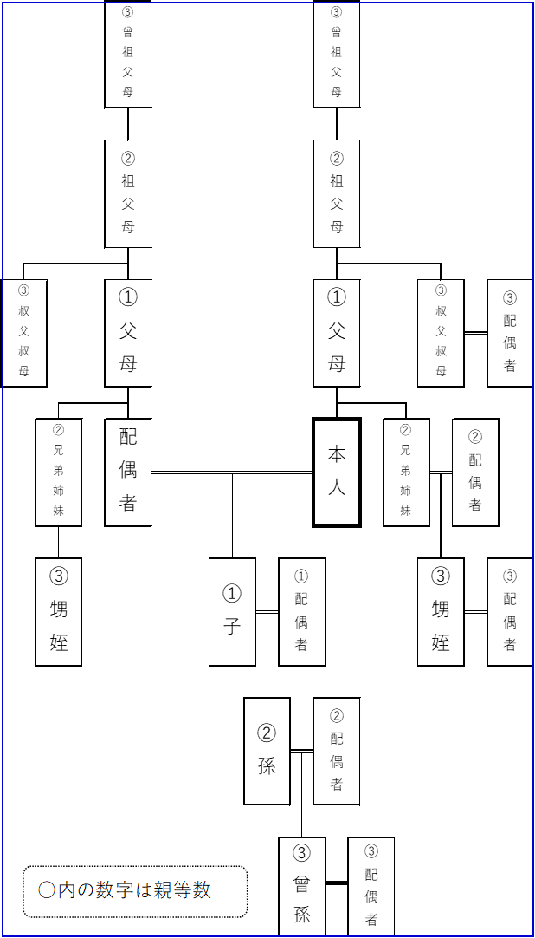

 | 監事
 | 〃

上記役員のうち、（ ） と（ ）が３親等以内の親族（又は配偶者）である以外は、３親等以内の親族（又は配偶者）は含まれておりません。

令和 年 月 日

 |  | 学校法人 学校法人○○○○
 |  | 理事長 ○○○○

５ 宣誓書（監事の兼職）
宣誓書の提出においては必ず理事長の意志の確認と了解の上、提出下さい。
宣 誓 書

 | 監 事
 | 〃

上記監事は、理事及び評議員並びに学校法人職員（幼稚園の教職員を含む）と兼ねていないことを宣誓します。

 |  | 学校法人 学校法人○○○○
 |  | 理事長 ○○○○

文科省申請の手引きより1
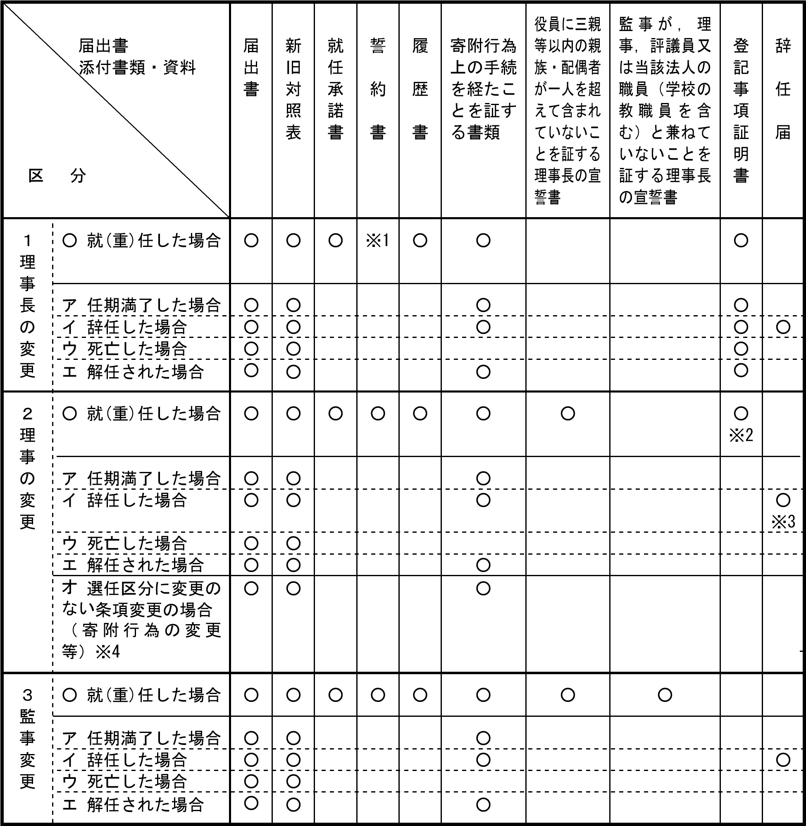
 | 学校法人の届出・申請の手引 (mext.go.jp)

※1 理事に就（重）任している場合には、理事としての誓約書が必要です。
※2 代表権を有する理事が就（重）任された場合は登記事項証明書を添付してください。
※3 役員が選任根拠となる職等（学長、事務局長、評議員等）を辞任した場合も辞任届を添付してください。
※4 選任区分に変更が生じる条項変更の場合には、就（重）任等の手続きが必要となります。（３）添付書類・資料

